Sheet1
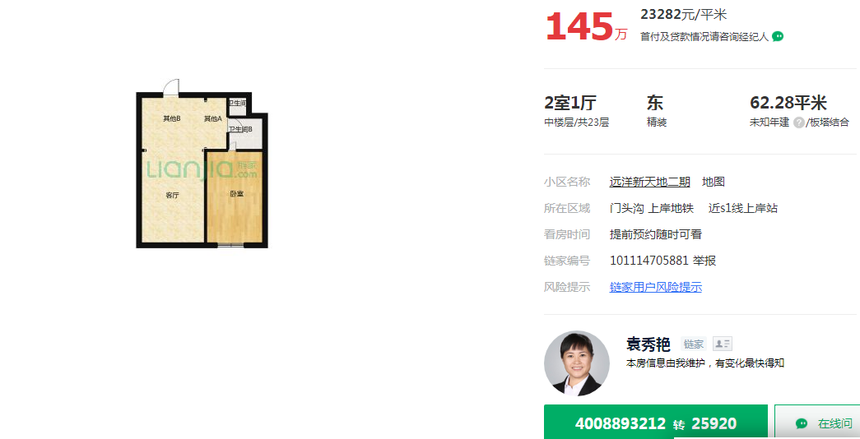
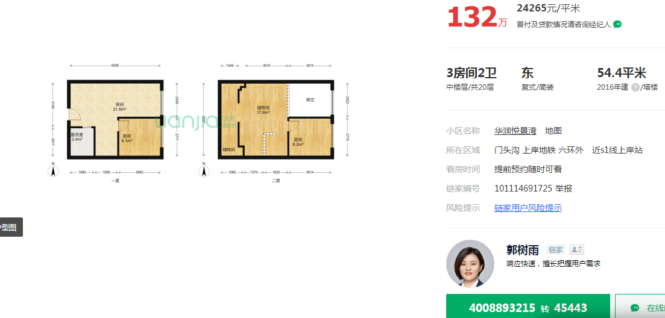

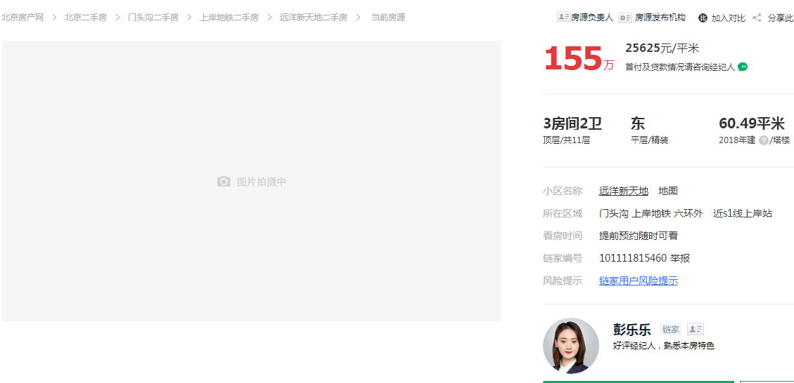

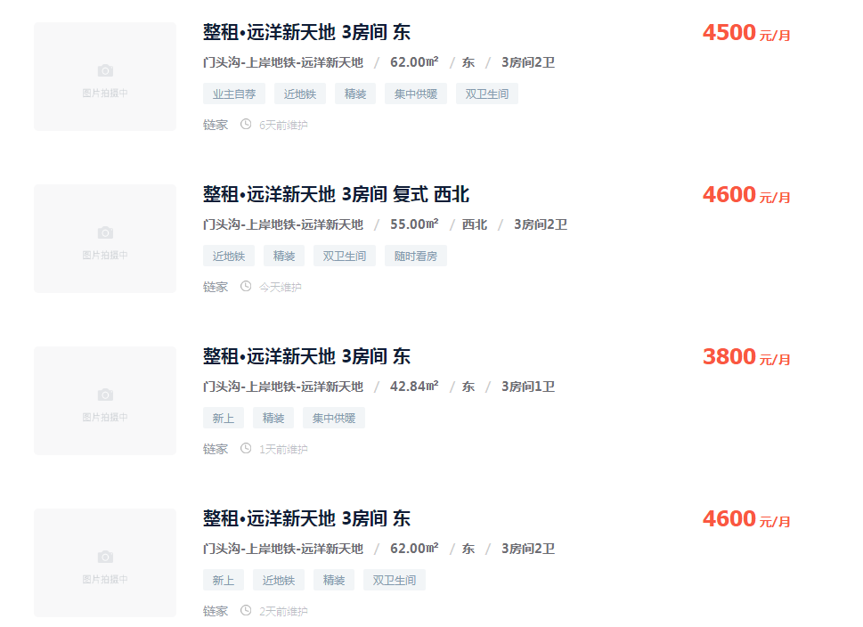

62 | 4500 | 72.580645161
55 | 4600 | 83.636363636
42.84 | 3800 | 88.702147526
62 | 4600 | 74.193548387

73.74 |  | 5825.46

